第一次
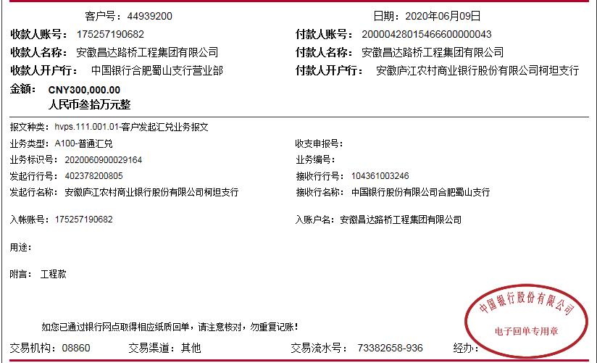
工程款支付证书
工程名称 |  | 庐江县柯坦柿树村马傍小型公益性建设工程 |  |  |  |  | 建设单位 |  |  |  |  |  | ERP编号 |  | 12416 | 档案编号 |  | 2020009
合同金额 |  | 1,668,000.00 |  |  | 中标时间 | 2020.4.30 | 已提供工程资料 |  | 中标通知书、施工合同 |  |  |  | 保存地址 |  | 合肥 | 责任单位 |  | 东部大区
决算金额 |  |  |  |  | 决算时间 |  | 项目部印章 |  | 无 |  |  |  | 施工人 |  | 夏成东13866160006 | 区域责任人 | 施迎东 | 省办负责人 | 施迎东
序号 | 经营填写 |  |  |  |  | 工程填写 | 经营填写 |  |  | 财务填写 | 经营、工程、质安填写 |  | 区域负责人 |  | 申请部门填写财务核对 |  |  | 本次支付 金额 | 剩余款项
 | 到款情况 |  |  |  |  |  | 暂列金 |  |  | 代缴税金 | 其他扣款 |  | 预留款 |  | 成本票
 | 日期 | 工程款金额 | 周转金金额 | 到款银行 | 到款账户 | 完成进度 | 比例 | 金额 | 备注 | 金额 | 金额 | 备注 | 金额 | 备注 | 供货单位 | 合同额 | 成本票额
1 | 2020-06-09 | 300,000.00 |  | 中行 | 175 257 190 682 |  |  |  |  |  |  |  |  |  | 庐江县乐桥镇宏明建材经营部-商混 开户行：徽商银行庐江乐桥支行 账号：2230 2377 1911 0000 02 | 318,000.00 |  | 200,000.00
2 | 2020-06-24 |  |  |  |  |  |  |  |  |  |  | 所有费用下次工程款中扣除 |  |  | 庐江县乐桥镇宏明建材经营部-商混 开户行：徽商银行庐江乐桥支行 账号：2230 2377 1911 0000 02 | 318,000.00 |  | 100,000.00

合计 |  | 300000 | 0.00 |  |  |  | - | 0.00 |  | 0.00 | 0.00 | - | 0.00 | - | - |  |  | 300,000.00 | 0.00
本次结算、支付明细 |  | 应支付金额 |  |  | 100000.00 |  | 本次支付金额 |  |  |  |  | 小写 | 100,000.00
 |  | 已支付金额 |  |  | 0.00 |  |  |  |  |  |  | 大写 | 壹拾万元整

第二次

工程款支付证书
工程名称 |  | 庐江县柯坦柿树村马傍小型公益性建设工程 |  |  |  |  | 建设单位 |  |  |  |  |  | ERP编号 |  | 12416 | 档案编号 |  | 2020009
合同金额 |  | 1,668,000.00 |  |  | 中标时间 | 2020.4.30 | 已提供工程资料 |  | 中标通知书、施工合同 |  |  |  | 保存地址 |  | 合肥 | 责任单位 |  | 东部大区
决算金额 |  |  |  |  | 决算时间 |  | 项目部印章 |  | 无 |  |  |  | 施工人 |  | 夏成东13866160006 | 区域责任人 | 施迎东 | 省办负责人 | 施迎东
序号 | 经营填写 |  |  |  |  | 工程填写 | 经营填写 |  |  | 财务填写 | 经营、工程、质安填写 |  | 区域负责人 |  | 申请部门填写财务核对 |  |  | 本次支付 金额 | 剩余款项
 | 到款情况 |  |  |  |  |  | 暂列金 |  |  | 代缴税金 | 其他扣款 |  | 预留款 |  | 成本票
 | 日期 | 工程款金额 | 周转金金额 | 到款银行 | 到款账户 | 完成进度 | 比例 | 金额 | 备注 | 金额 | 金额 | 备注 | 金额 | 备注 | 供货单位 | 合同额 | 成本票额
1 | 2020-06-09 | 300,000.00 |  | 中行 | 175 257 190 682 |  |  |  |  |  |  |  |  |  | 庐江县乐桥镇宏明建材经营部-商混 开户行：徽商银行庐江乐桥支行 账号：2230 2377 1911 0000 02 | 318,000.00 |  | 200,000.00
2 | 2020-06-24 |  |  |  |  |  |  |  |  |  |  | 所有费用下次工程款中扣除 |  |  | 庐江县乐桥镇宏明建材经营部-商混 开户行：徽商银行庐江乐桥支行 账号：2230 2377 1911 0000 02 | 318,000.00 |  | 100,000.00
3 | 2020-07-01 | 500,000.00 |  | 中行 | 175 257 190 682 |  | 10.0% | 80,000.00 |  | 114588.76 | 250.00 | 转账费 |  |  | 安徽普烁光电科技有限公司-路灯 开户行：中国工商银行合肥四牌楼支行 账号：1302 0101 0902 4288 672 | 39,600.00 | 39,600.00 | 39,600.00

合计 |  | 800000 | 0.00 |  |  |  | - | 80,000.00 |  | 114,588.76 | 250.00 | - | 0.00 | - | - |  |  | 339,600.00 | 265561.24
本次结算、支付明细 |  | 应支付金额 |  |  | 39600.00 |  | 本次支付金额 |  |  |  |  | 小写 | 39,600.00
 |  | 已支付金额 |  |  | 0.00 |  |  |  |  |  |  | 大写 | 叁万玖仟陆佰元整

3-1
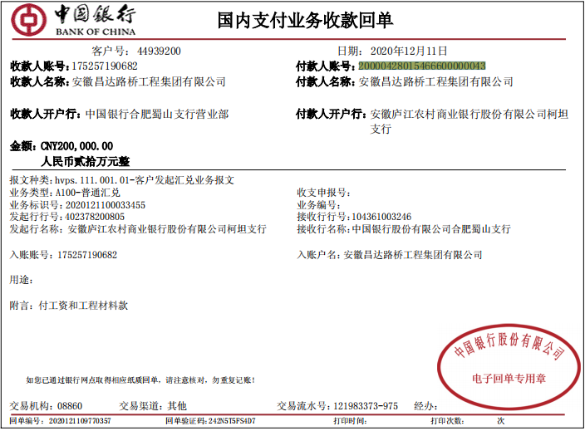
工程款支付证书
工程名称 |  | 庐江县柯坦柿树村马傍小型公益性建设工程 |  |  |  |  | 建设单位 |  |  |  |  |  | ERP编号 |  | 12416 | 档案编号 |  | 2020009
合同金额 |  | 1,668,000.00 |  |  | 中标时间 | 2020.4.30 | 已提供工程资料 |  | 中标通知书、施工合同 |  |  |  | 保存地址 |  | 合肥 | 责任单位 |  | 东部大区
决算金额 |  |  |  |  | 决算时间 |  | 项目部印章 |  | 无 |  |  |  | 施工人 |  | 夏成东13866160006 | 区域责任人 | 施迎东 | 省办负责人 | 施迎东
序号 | 经营填写 |  |  |  |  | 工程填写 | 经营填写 |  |  | 财务填写 | 经营、工程、质安填写 |  | 区域负责人 |  | 申请部门填写财务核对 |  |  | 本次支付 金额 | 剩余款项
 | 到款情况 |  |  |  |  |  | 暂列金 |  |  | 代缴税金 | 其他扣款 |  | 预留款 |  | 成本票
 | 日期 | 工程款金额 | 周转金金额 | 到款银行 | 到款账户 | 完成进度 | 比例 | 金额 | 备注 | 金额 | 金额 | 备注 | 金额 | 备注 | 供货单位 | 合同额 | 成本票额
1 | 2020-06-09 | 300,000.00 |  | 中行 | 175 257 190 682 |  |  |  |  |  |  |  |  |  | 庐江县乐桥镇宏明建材经营部-商混 开户行：徽商银行庐江乐桥支行 账号：2230 2377 1911 0000 02 | 318,000.00 |  | 200,000.00
2 | 2020-06-24 |  |  |  |  |  |  |  |  |  |  | 所有费用下次工程款中扣除 |  |  | 庐江县乐桥镇宏明建材经营部-商混 开户行：徽商银行庐江乐桥支行 账号：2230 2377 1911 0000 02 | 318,000.00 |  | 100,000.00
3 | 2020-07-01 | 500,000.00 |  | 中行 | 175 257 190 682 |  | 10.0% | 80,000.00 |  | 114588.76 | 250.00 | 转账费 |  |  | 安徽普烁光电科技有限公司-路灯 开户行：中国工商银行合肥四牌楼支行 账号：1302 0101 0902 4288 672 | 39,600.00 | 39,600.00 | 39,600.00
4 | 2020-07-13 |  |  |  |  |  |  |  |  |  | 200.00 | 转账费 |  |  | 庐江县隆帆黄沙经营部-黄沙 开户行：中国工商银行庐江支行 账号：1302 0710 0910 0335 855 | 56,400.00 | 56,400.00 | 56,400.00
 |  |  |  |  |  |  |  |  |  |  |  |  |  |  | 庐江县隆帆黄沙经营部-石子 开户行：中国工商银行庐江支行 账号：1302 0710 0910 0335 855 | 165,000.00 | 165,000.00 | 165,000.00
 |  |  |  |  |  |  |  |  |  |  |  |  |  |  | 庐江县友源工程机械租赁有限公司-机械租赁 开户行：中国工商银行庐江支行 账号：1302 0710 0910 0307 941 | 160,000.00 | 160,000.00 | 43,961.24
5 | 2020-08-28 |  | 100000.00 | 公司借款 |  |  |  |  |  |  |  | 转账费下次扣除 |  |  | 庐江县乐桥镇宏明建材经营部-商混 开户行：徽商银行庐江乐桥支行 账号：2230 2377 1911 0000 02 | 318,000.00 |  | 100,000.00
6 | 2020-12-11 | 200,000.00 |  | 中行 | 175 257 190 682 |  | 10.0% | 后期算 |  | 后期算 |  | 后期算 |  |  | 庐江县乐桥镇宏明建材经营部-商混 开户行：徽商银行庐江乐桥支行 账号：2230 2377 1911 0000 02 | 507,740.00 |  | 107,740.00
 |  |  |  |  |  |  |  |  |  |  |  |  |  |  | 杨甫春-瓦工费 开户行：庐江农村商业银行柯坦支行 账号：6217 7883 0720 0547 561 |  |  | 20000.00
 |  |  |  |  |  |  |  |  |  |  |  |  |  |  | 俞和平-机械租赁费 开户行：庐江农村商业银行柯坦支行 账号：6217 7883 6720 3129 254 |  |  | 23670.00
 |  |  |  |  |  |  |  |  |  |  |  |  |  |  | 笪远和-瓦工费 开户行：中国邮政储蓄银行庐江县城西支行 账号：6217 9936 1001 0605 912 |  |  | 16720.00
 |  |  |  |  |  |  |  |  |  |  |  |  |  |  | 李家宝-瓦工费 开户行：庐江农村商业银行柯坦支行 账号：6217 7886 6720 3190 025 |  |  | 33600.00
 |  |  |  |  |  |  |  |  |  |  |  |  |  |  | 张厚社-小工费 开户行：中国工商银行庐江支行 账号：6215 5813 0201 1885 642 |  |  | 32000.00
 |  |  |  |  |  |  |  |  |  |  |  |  |  |  | 徐继根-瓦工费 开户行：庐江农村商业银行柯坦支行 账号：6217 7883 6720 3271 999 |  |  | 10000.00
 |  |  |  |  |  |  |  |  |  |  |  |  |  |  | 姜孝才-瓦工费 开户行：庐江农村商业银行柯坦支行 账号：6217 7883 6720 3324 590 |  |  | 50000.00

合计 |  | 1000000 | 100000.00 |  |  |  | - | 80,000.00 |  | 114,588.76 | 450.00 | - | 0.00 | - | - |  |  | 998,691.24 | -93730.00
本次结算、支付明细 |  | 应支付金额 |  |  | 293730.00 |  | 本次支付金额 |  |  |  |  | 小写 | 293,730.00
 |  | 已支付金额 |  |  | 0.00 |  |  |  |  |  |  | 大写 | RMB293730

